Oppskrift
Oxfiléspett ChimichurriOxfiléspett Chimichurri
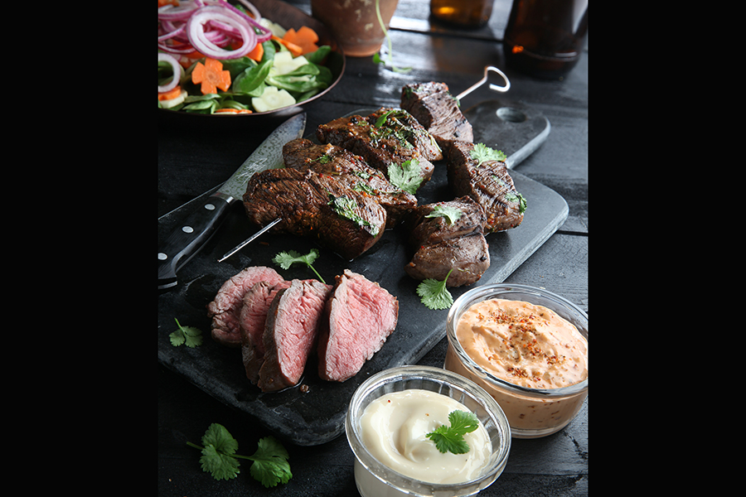

Skär köttet i fina bitar. Lägg dem i en påse och slå på chimichurrioljan. Marinera minst 2 timmar men gärna över natten. Trä upp köttet på grillspett och grilla det på hög värme tills det fått önskad stekningsgrad. Gör en fin sallad på grönsaker, lök och snyggt skivade rotfrukter. Skiva köttet och servera med sallad och såser.Skär köttet i fina bitar. Lägg dem i en påse och slå på chimichurrioljan. Marinera minst 2 timmar men gärna över natten. Trä upp köttet på grillspett och grilla det på hög värme tills det fått önskad stekningsgrad. Gör en fin sallad på grönsaker, lök och snyggt skivade rotfrukter. Skiva köttet och servera med sallad och såser.
Number of servingsNumber of servings | 4
EPDEPD | ProductProduct | Per servingPer serving | TotalTotal | QtyPerPackQtyPerPack | PackSizePackSize | PackUnitPackUnit | PackagingPackaging | ItemsItems
 | oxfilé oxfilé |  | 0 |  |  |  |  | 0
 | grillspett grillspett |  | 0 |  |  |  |  | 0
 | Caj P. Ekologisk BBQ Oil Chimichurri Caj P. Ekologisk BBQ Oil Chimichurri |  | 0 |  |  |  |  | 0
 | Caj P. Aioli Caj P. Aioli |  | 0 |  |  |  |  | 0
 | Caj P. Baconnaise Caj P. Baconnaise |  | 0 |  |  |  |  | 0
 | salladsgrönsaker salladsgrönsaker |  | 0 |  |  |  |  | 0
 | rödlök rödlök |  | 0 |  |  |  |  | 0
 | rotfrukter rotfrukter |  | 0 |  |  |  |  | 0

 | * Allergens* Allergens

